工作表1
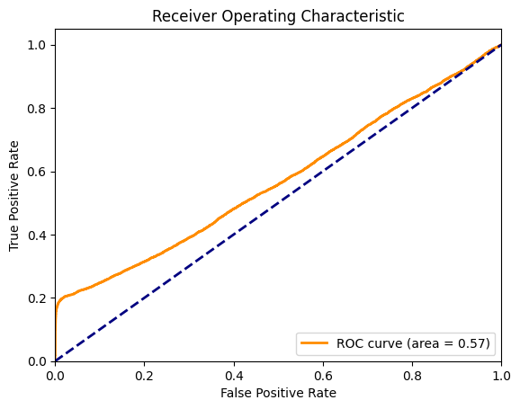
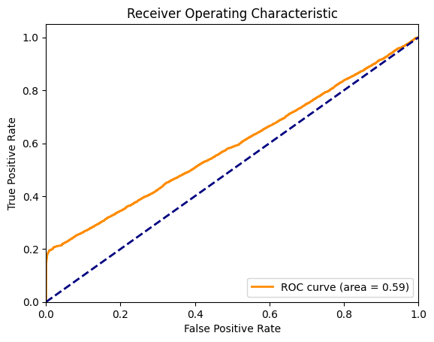
 | 全部特徵 |  | 選用特徵，做五折 ['relationship', 'fnlwgt', 'age', 'education-num', 'capital-gain', 'hours-per-week', 'occupation'] |  | 選用特徵，做五折，且使用SMOTE
模型 | Logistc | SVM | Logistc | SVM | Logistc | SVM
績效指標 | [[4703 239] [1110 461]] | [[4938 4] [1326 245]] | [[24279 441] [ 6279 1562]] | [[24410 310] [ 6293 1548]] | [[24279 441] [ 6279 1562]] | [[24410 310] [ 6293 1548]]
Accuracy | 0.79287578689 | 0.79579302933 | 0.79361813212 | 0.79721138786 | 0.79361813212 | 0.79721138786
Precision | 0.65857142857 | 0.98393574297 | 0.77983025462 | 0.83315392896 | 0.77983025462 | 0.83315392896
recall | 0.29344366645 | 0.15595162317 | 0.19920928453 | 0.19742379798 | 0.19920928453 | 0.19742379798
F1 | 0.4059885513 | 0.26923076923 | 0.31735067046 | 0.31920816579 | 0.31735067046 | 0.31920816579
AUC |  |  | 0.57073698578 | 0.58851990657 | 0.57073698578 | 0.58851990657

運行結果
